TCO364080621
Última operación de Compraventa: 2020-08-03
HORA | PRECIO SUCIO | TASA | CANTIDAD | VOLUMEN | TIPO | TIPO PLAZO | TASA CUPON | MOD. PAGO | EMISION | VENCIMIENTO | SESIÓN | MERCADO
11:08:51 | 98.069 | 2.33 | 3,000,000,000 | 2,942,070,000 | Simultaneas | C | 0.0 | NO | 2020-06-09 | 2021-06-08 | ASCR | S

Nemotécnico: | TCO364080621 | Código Superfinanciera: | COL08TTTT013
Tipo de Título | TES | ISIN: | COL17CT03706
Emisor: | GNA | Fecha Emisión: | 2020-06-09
Fecha Vencimiento: | 2021-06-08 | Modalidad de Pago: | NO
Estado: | A | Moneda: | COP
Tasa de Referencia: | FS | Tasa Cupón: | 0.0
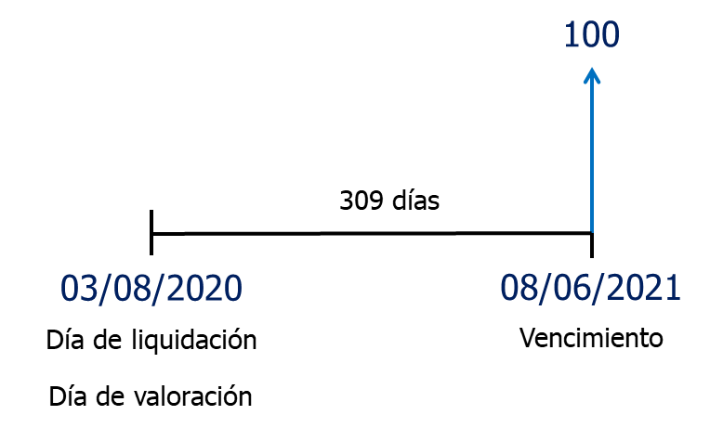
Referencia | TCO364080621
Precio sucio | 98.07
Rendimiento | 2.33%
Nominal | 100
Tasa cupón | 0.0%
Cupón | 0
Frecuencia cupón | NA
Vencimiento | 2021-06-08
Liquidación | 2020-08-03

$$\text{Precio} \text{=} \frac{\text{Valor} \text{nominal}}{{\left(\text{1} \text{+} \text{TIR}\right)}^{\text{n}}}$$
 | Fechas | Días | Años | Flujo de Caja | VP FC
Vencimiento | 2021-06-08 | 309 | 0.84657534247 | 100 | 98.06899591
 |  |  |  | Precio sucio | 98.07

TFIT10040522
Última operación de Compraventa: 2020-08-03 13:22
HORA | PRECIO SUCIO | TASA | CANTIDAD | VOLUMEN | TIPO | TIPO PLAZO | TASA CUPON | MOD. PAGO | EMISION | VENCIMIENTO | SESIÓN | MERCADO
9:08:27 | 109.02 | 2.68 | 3,000,000,000 | 3,270,606,000 | Simultaneas | C | 7.0 | AV | 2012-05-04 | 2022-05-04 | ASIM | S

Nemotécnico: | TFIT10040522 | Código Superfinanciera: | COL08TTTF004
Tipo de Título | TES | ISIN: | COL17CT02864
Emisor: | GNA | Fecha Emisión: | 2012-05-04
Fecha Vencimiento: | 2022-05-04 | Modalidad de Pago: | AV
Estado: | A | Moneda: | COP
Tasa de Referencia: | FS | Tasa Cupón: | 7.0

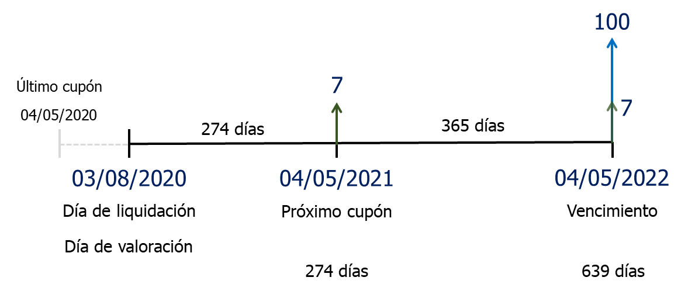
Referencia | TFIT10040522
Precio sucio | 109.02
Rendimiento | 2.58%
Nominal | 100
Tasa cupón | 7.0%
Cupón | 7
Frecuencia cupón | Anual
Vencimiento | 2022-05-04
Liquidación | 2020-08-03

$$\text{Precio} \text{=}\sum_{\text{t}\text{=1}}^{\text{n}}{\frac{\text{Cupones}}{{\text{(1} \text{+} \text{TIR}\text{)}}^{\text{t}}} \text{+} \frac{\text{Valor} \text{nominal}}{{\text{(1} \text{+} \text{TIR}\text{)}}^{\text{n}}}}$$
 | Fechas | Días | Años | Flujo de Caja | VP FC
Próximo cupón | 2021-05-04 | 274 | 0.75068493151 | 7 | 6.8674173568
Vencimiento | 2022-05-04 | 639 | 1.7506849315 | 107 | 102.33318346
 |  |  |  | Precio sucio | 109.20

 |  |  |  | Precio limpio | 107.46
 |  |  |  | Cupón corrido
 |  |  |  | Fecha último cupón | 2020-05-04
 |  |  |  | Liquidación | 2020-08-03
 |  |  |  | Días entre cupones | 365
Cupón corrido = Cantidad cupón x $\left[\frac{\text{D}\text{í}\text{as} \text{transcurridos} \text{desde} \text{el}\text{ ú}\text{ltimo} \text{pago} \text{de} \text{cup}\text{ó}\text{n}}{\text{d}\text{í}\text{as} \text{entre} \text{pagos} \text{de} \text{cupones}}\right]$
 |  |  |  | Días último cupón | 91
 |  |  |  | Cupón corrido | 1.7452054795
 |  |  |  | Precio sucio | 109.201
$$\text{Precio} \text{sucio}\text{ = }\text{Precio} \text{limpio}\text{ + }\text{cup}\text{ó}\text{n} \text{corrido}$$

Rendimiento | 2.68%
Precio sucio | 109.02
Nominal | $ 3,000,000,000
Inversión | $ 3,270,634,983

Rendimiento | 2.78% | ΔTIR = 0,1%
Precio sucio | 108.84
% cambio en precio | -0.16415%
Nominal | $ 3,000,000,000
Inversión | $ 3,265,266,197

Rendimiento | 2.58% | ΔTIR = -0,1%
Precio sucio | 109.20
% cambio en precio | 0.16459%
Nominal | $ 3,000,000,000
Inversión | $ 3,276,018,025

TFIT15260826
Última operación de Compraventa: 2020-08-03 12:26
HORA | PRECIO SUCIO | TASA | CANTIDAD | VOLUMEN | TIPO | TIPO PLAZO | TASA CUPON | MOD. PAGO | EMISION | VENCIMIENTO | SESIÓN | MERCADO
9:08:46 | 122.918 | 4.45 | 1,000,000,000 | 1,229,184,000 | Simultaneas | C | 7.5 | AV | 2011-08-26 | 2026-08-26 | ASCR | S

Nemotécnico: | TFIT15260826 | Código Superfinanciera: |  | COL08TTTF004
Tipo de Título | TES | ISIN: |  | COL17CT02625
Emisor: | GNA | Fecha Emisión: |  | 2011-08-26
Fecha Vencimiento: | 2026-08-26 | Modalidad de Pago: |  | AV
Estado: | A | Moneda: |  | COP
Tasa de Referencia: | FS | Tasa Cupón: |  | 7.5

Referencia | TFIT15260826
Precio sucio | 122.918
Rendimiento | 4.45%
Nominal | 100
Tasa cupón | 7.5%
Cupón | 7.5
Frecuencia cupón | Anual
Vencimiento | 2026-08-26
Liquidación | 2020-08-03

 | Fechas | Días | Años | Flujo de Caja | VP FC
Próximo cupón | 2020-08-26 | 23 | 0.06301369863 | 7.5 | 7.4794518791
 | 2021-08-26 | 388 | 1.0630136986 | 7.5 | 7.1607964376
 | 2022-08-26 | 753 | 2.0630136986 | 7.5 | 6.8557170298
 | 2023-08-26 | 1118 | 3.0630136986 | 7.5 | 6.5636352607
año bisiesto | 2024-08-26 | 1483 | 4.0630136986 | 7.5 | 6.2839973774
 | 2025-08-26 | 1848 | 5.0630136986 | 7.5 | 6.0162732191
$$\text{Precio} \text{=}\sum_{\text{t}\text{=1}}^{\text{n}}{\frac{\text{Cupones}}{{\text{(1} \text{+} \text{TIR}\text{)}}^{\text{t}}} \text{+} \frac{\text{Valor} \text{nominal}}{{\text{(1} \text{+} \text{TIR}\text{)}}^{\text{n}}}}$$
Vencimiento | 2026-08-26 | 2213 | 6.0630136986 | 107.5 | 82.559358041
 |  |  |  | Precio sucio | 122.919

 |  |  |  | Precio limpio | 115.891
 |  |  |  | Cupón corrido
 |  |  |  | Fecha último cupón | 2019-08-26
 |  |  |  | Liquidación | 2020-08-03
Cupón corrido = Cantidad cupón x $\left[\frac{\text{D}\text{í}\text{as} \text{transcurridos} \text{desde} \text{el}\text{ ú}\text{ltimo} \text{pago} \text{de} \text{cup}\text{ó}\text{n}}{\text{d}\text{í}\text{as} \text{entre} \text{pagos} \text{de} \text{cupones}}\right]$
 |  |  |  | Días entre cupones | 365
 |  |  |  | Días último cupón | 342
 |  |  |  | Cupón corrido | 7.0273972603
$$\text{Precio} \text{sucio}\text{ = }\text{Precio} \text{limpio}\text{ + }\text{cup}\text{ó}\text{n} \text{corrido}$$
 |  |  |  | Precio sucio | 122.919

TFIT16181034
Última operación de Compraventa: 2020-08-03 11:42
HORA | PRECIO SUCIO | TASA | CANTIDAD | VOLUMEN | TIPO | TIPO PLAZO | TASA CUPON | MOD. PAGO | EMISION | VENCIMIENTO | SESIÓN | MERCADO
10:08:13 | 111.766 | 6.58 | 500,000,000 | 558,832,000 | Simultaneas | C | 7.25 | AV | 2018-10-18 | 2034-10-18 | ASCR | S

Nemotécnico: | TFIT16181034 | Código Superfinanciera: | COL08TTTF004
Tipo de Título | TES | ISIN: | COL17CT03615
Emisor: | GNA | Fecha Emisión: | 2018-10-18
Fecha Vencimiento: | 2034-10-18 | Modalidad de Pago: | AV
Estado: | A | Moneda: | COP
Tasa de Referencia: | FS | Tasa Cupón: | 7.25

Referencia | TFIT16181034
Precio sucio | 111.766
Rendimiento | 6.58%
Nominal | 100
Tasa cupón | 7.25%
Cupón | 7.25
Frecuencia cupón | Anual
Vencimiento | 2034-10-18
Liquidación | 2020-08-03

 | Fechas | Días | Años | Flujo de Caja | VP FC
Próximo cupón | 2020-10-18 | 76 | 0.20821917808 | 7.25 | 7.154
 | 2021-10-18 | 441 | 1.2082191781 | 7.25 | 6.713
 | 2022-10-18 | 806 | 2.2082191781 | 7.25 | 6.298
 | 2023-10-18 | 1171 | 3.2082191781 | 7.25 | 5.909
año bisiesto | 2024-10-18 | 1536 | 4.2082191781 | 7.25 | 5.545
 | 2025-10-18 | 1901 | 5.2082191781 | 7.25 | 5.202
 | 2026-10-18 | 2266 | 6.2082191781 | 7.25 | 4.881
 | 2027-10-18 | 2631 | 7.2082191781 | 7.25 | 4.580
año bisiesto | 2028-10-18 | 2996 | 8.2082191781 | 7.25 | 4.297
 | 2029-10-18 | 3361 | 9.2082191781 | 7.25 | 4.032
 | 2030-10-18 | 3726 | 10.208219178 | 7.25 | 3.783
 | 2031-10-18 | 4091 | 11.208219178 | 7.25 | 3.549
año bisiesto | 2032-10-18 | 4456 | 12.208219178 | 7.25 | 3.330
 | 2033-10-18 | 4821 | 13.208219178 | 7.25 | 3.125
$$\text{Precio} \text{=}\sum_{\text{t}\text{=1}}^{\text{n}}{\frac{\text{Cupones}}{{\text{(1} \text{+} \text{TIR}\text{)}}^{\text{t}}} \text{+} \frac{\text{Valor} \text{nominal}}{{\text{(1} \text{+} \text{TIR}\text{)}}^{\text{n}}}}$$
Vencimiento | 2034-10-18 | 5186 | 14.208219178 | 107.25 | 43.369
 |  |  |  | Precio sucio | 111.767

 |  |  |  | Precio limpio | 106.027
 |  |  |  | Cupón corrido
 |  |  |  | Fecha último cupón | 2019-10-18
 |  |  |  | Liquidación | 2020-08-03
Cupón corrido = Cantidad cupón x $\left[\frac{\text{D}\text{í}\text{as} \text{transcurridos} \text{desde} \text{el}\text{ ú}\text{ltimo} \text{pago} \text{de} \text{cup}\text{ó}\text{n}}{\text{d}\text{í}\text{as} \text{entre} \text{pagos} \text{de} \text{cupones}}\right]$
 |  |  |  | Días entre cupones | 365
 |  |  |  | Días último cupón | 289
 |  |  |  | Cupón corrido | 5.7404109589
$$\text{Precio} \text{sucio}\text{ = }\text{Precio} \text{limpio}\text{ + }\text{cup}\text{ó}\text{n} \text{corrido}$$
 |  |  |  | Precio sucio | 111.767

